Sheet 1
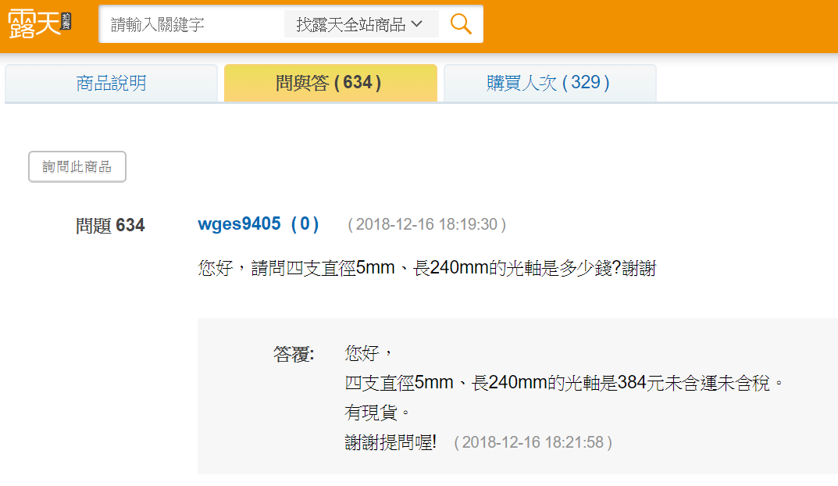
材料 | 品名 | 規格、說明 | 預計購買地 | 價格(元/包) | 數量 | 總價 | 網址 | 備註
同步帶輪 | 2GT傳動皮帶輪 | 16齒，5mm(內孔直徑) | 百年電子 | 50$/1pc | 4pcs | 200 | https://ok.100y.com.tw/Goods/120819
時規同步帶 | 2GT同步帶 | 6mm(寬) | 百年電子 | 60$/2pcs | 3pcs | 180 | https://ok.100y.com.tw/Goods/120841
軸套 | 不鏽鋼軸套 | 5.05mm(內徑) | 百年電子 | 20$/2pcs | 8pcs | 80 | https://ok.100y.com.tw/Goods/117685
直線光軸 | 直線光軸 | 5*240mm(直徑x長度) | 露天(網購) | 96$/1pc(運費65$) | 4pcs | 466 | https://goods.ruten.com.tw/item/show?21307085975052#qa&p=1
馬達 | MG-996R伺服馬達 | 360度連續旋轉，4.8V-7.2V | 露天(網購) | 165$/1pc(運費65$) | 4pcs | 761 | https://goods.ruten.com.tw/item/show?21734001168441#info | MG996R有兩種規格，第一種是控制角度在180度以內(~90~90)，第二種是可以360度連續旋轉，而我們需要的是第二種，可是百年電子好像只賣第一種
杜邦線 | 彩色杜邦線(公對公) | 40P、300mm(長) | 百年電子 | 120$/2pcs | 2pcs | 120 | https://ok.100y.com.tw/Goods/100463
麵包板 | 400孔麵包板 | 85*55mm(長x寬) | 百年電子 | 34$/1pc | 1pc | 34 | https://ok.100y.com.tw/Goods/96962
麵包板電源模塊 | 麵包板電源模塊 | 兼容5V-3.3V | 百年電子 | 35$/1pc | 1pc | 35 | https://ok.100y.com.tw/Goods/116102
壓克力板 | 壓克力板 | 2*1000*1000mm(厚x長x寬) | 真善美藝術材料行 | 880$/1pc | 1pc | 880 | https://store-9362.business.site/ | 藝術材料行聯絡電話03-523-1162

額外添購
壓克力裁切刀 | 壓克力裁切刀 | 日本OLFA壓克力刀PC-S | 真善美藝術材料行 | 155$/1pc | 1pc | 155
USB線 | USB2.0 A公/A公易拉線 | 0.8M | 百年電子 | 85$/1pc | 1pc | 85
 | <-網購已定 |  | <-瑞出錢 |  | <-卷出錢 |  | <-已報帳
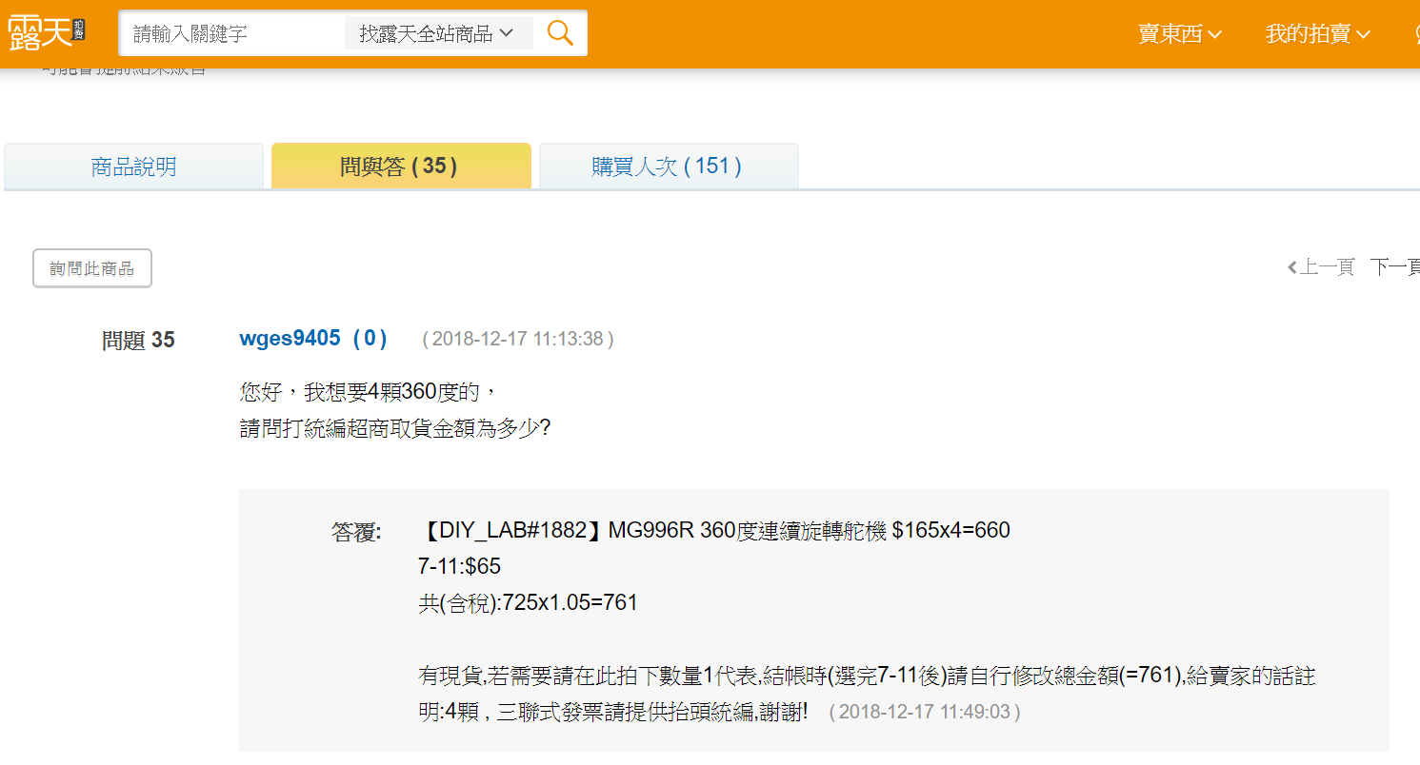
組別：25 | Project 主題：夾娃娃機 |  |  |  | 預估總價： | 2841

